Sheet1
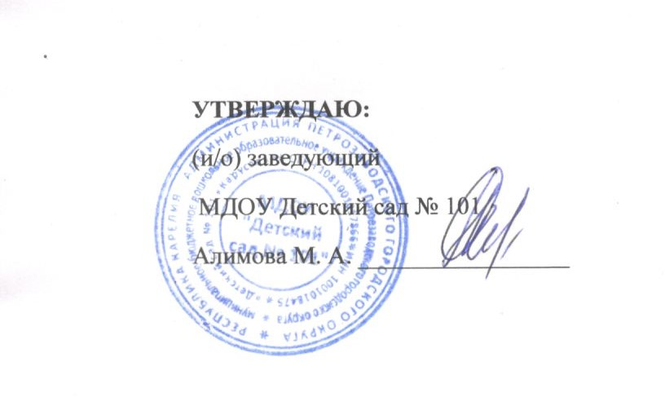
МЕНЮ НА 10 ИЮЛЯ 2026 |  | Выход |  | Энергетич. ценность
 |  | Ясли | Сад | Ясли | Сад
ЗАВТРАК | Омлет на натуральном молоке (Диат: каша на воде) | 140 | 160 | 231.9 | 267.6
 | Кофейный напиток с молоком (Диат: Чай с сахаром) | 180 | 200 | 85.1 | 103.5
 | Бутерброд со сливочным маслом | 31 | 32 | 113.6 | 149.1
10 час | СОК | 150 | 180 | 88.5 | 106.2
ОБЕД | Салат из свеклы и солёного огурца Бульон из кур прозрачный Гренки (Диат: Суп картофельный с мясом) | 30/180/20 | 50/200/35 | 27,4/ 23,5/ 36,1 | 45,1/ 26,1/ 63,2
 | Жаркое по-домашнему из мяса птицы (Диат: Жаркое по-домашнему) | 150 | 200 | 145.9 | 243.2
 | Компот из изюма и кураги | 150 | 180 | 52.4 | 66.7
 | Хлеб ржано-пшеничный | 40 | 50 | 88.4 | 110.5
Уплотнённый полдник | Пудинг из творога Соус молочный сладкий | 140/50 | 170/50 | 265,9/ 73,2 | 355,5/ 73,2
 | Чай с сахаром | 180 | 200 | 24.4 | 25.5
 | Бутерброд с маслом | 34 | 45 | 113.6 | 149.1

